Titel
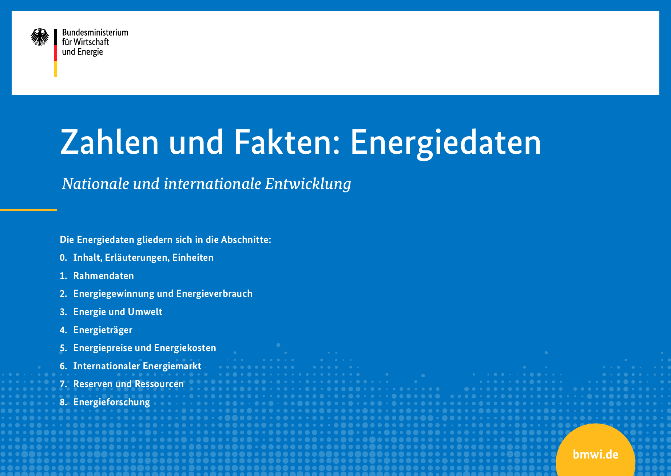

letzte Aktualisierung: 23.10.2020
Die Energiedaten können von den Internetseiten des BMWi geladen werden.

http://www.bmwi.de/Navigation/DE/Themen/energiedaten.html

4
 | Primärenergieverbrauch nach Energieträgern |  |  |  |  |  |  |  |  |  |  |  |  |  |  |  |  |  |  |  |  |  |  |  |  |  |  | Energiedaten
 |  |  |  |  |  |  |  |  |  |  |  |  |  |  |  |  |  |  |  |  |  |  |  |  |  |  |  | Tabelle 4
 | Deutschland |  |  |  |  |  |  |  |  |  |  |  |  |  |  |  |  |  |  |  |  |  |  |  |  |  |  | letzte Änderung: 22.06.2020

in Petajoule (PJ)
Energieträger | 1990 | 1991 | 1992 | 1993 | 1994 | 1995 | 1996 | 1997 | 1998 | 1999 | 2000 | 2001 | 2002 | 2003 | 2004 | 2005 | 2006 | 2007 | 2008 | 2009 | 2010 | 2011 | 2012 | 2013 | 2014 | 2015 | 2016 | 2017 | 2018 | 2019
Mineralöl | 5,217 | 5,525 | 5,612 | 5,731 | 5,681 | 5,689 | 5,808 | 5,753 | 5,775 | 5,599 | 5,499 | 5,577 | 5,381 | 5,286 | 5,214 | 5,166 | 5,121 | 4,626 | 4,904 | 4,635 | 4,684 | 4,525 | 4,527 | 4,628 | 4,493 | 4,491 | 4,566 | 4,671 | 4,452 | 4,511
Steinkohle | 2,306 | 2,330 | 2,196 | 2,139 | 2,140 | 2,060 | 2,090 | 2,065 | 2,059 | 1,967 | 2,021 | 1,949 | 1,927 | 2,010 | 1,909 | 1,808 | 1,964 | 2,017 | 1,800 | 1,496 | 1,714 | 1,715 | 1,725 | 1,840 | 1,759 | 1,729 | 1,693 | 1,502 | 1,428 | 1,095
Braunkohle | 3,201 | 2,507 | 2,176 | 1,983 | 1,861 | 1,734 | 1,688 | 1,595 | 1,514 | 1,473 | 1,550 | 1,633 | 1,663 | 1,639 | 1,648 | 1,596 | 1,576 | 1,613 | 1,554 | 1,507 | 1,512 | 1,564 | 1,645 | 1,629 | 1,574 | 1,565 | 1,511 | 1,507 | 1,481 | 1,161
Erdgas, Erdölgas | 2,293 | 2,409 | 2,382 | 2,520 | 2,567 | 2,799 | 3,132 | 2,992 | 3,019 | 3,010 | 2,985 | 3,148 | 3,143 | 3,181 | 3,198 | 3,250 | 3,312 | 3,191 | 3,222 | 3,039 | 3,171 | 2,911 | 2,920 | 3,059 | 2,660 | 2,770 | 3,056 | 3,159 | 3,091 | 3,193
Kernenergie | 1,668 | 1,609 | 1,733 | 1,675 | 1,650 | 1,682 | 1,764 | 1,859 | 1,764 | 1,855 | 1,851 | 1,868 | 1,798 | 1,801 | 1,822 | 1,779 | 1,826 | 1,533 | 1,623 | 1,472 | 1,533 | 1,178 | 1,085 | 1,061 | 1,060 | 1,001 | 923 | 833 | 829 | 819
Wasser- und Windkraft 1) 3) | 58 | 53 | 62 | 64 | 67 | 83 | 73 | 77 | 80 | 91 | 127 | 124 | 145 | 132 | 166 | 173 | 191 | 230 | 236 | 231 | 254 | 309 | 356 | 381 | 407 | 493 | 499 | 594 | 625 | 697
andere Erneuerbare 2) | 139 | 145 | 145 | 164 | 186 | 191 | 197 | 267 | 299 | 312 | 290 | 308 | 310 | 429 | 485 | 596 | 748 | 886 | 911 | 970 | 1,160 | 1,153 | 1,029 | 1,118 | 1,112 | 1,151 | 1,177 | 1,203 | 1,177 | 1,202
Außenhandelssaldo Strom | 3 | -2 | -19 | 3 | 8 | 17 | -19 | -8 | -2 | 4 | 11 | 10 | 2 | -29 | -26 | -31 | -71 | -69 | -81 | -52 | -64 | -23 | -83 | -116 | -122 | -174 | -182 | -189 | -175 | -118
Sonstige | 22 | 35 | 32 | 30 | 25 | 13 | 13 | 14 | 12 | 12 | 68 | 62 | 57 | 151 | 176 | 222 | 171 | 169 | 210 | 231 | 254 | 267 | 244 | 222 | 237 | 234 | 247 | 243 | 222 | 221
Gesamtverbrauch | 14,905 | 14,610 | 14,319 | 14,309 | 14,185 | 14,269 | 14,746 | 14,614 | 14,521 | 14,323 | 14,402 | 14,679 | 14,427 | 14,600 | 14,591 | 14,558 | 14,837 | 14,197 | 14,380 | 13,531 | 14,217 | 13,599 | 13,447 | 13,822 | 13,180 | 13,262 | 13,491 | 13,523 | 13,129 | 12,782

Anteile in %
Energieträger | 1990 | 1991 | 1992 | 1993 | 1994 | 1995 | 1996 | 1997 | 1998 | 1999 | 2000 | 2001 | 2002 | 2003 | 2004 | 2005 | 2006 | 2007 | 2008 | 2009 | 2010 | 2011 | 2012 | 2013 | 2014 | 2015 | 2016 | 2017 | 2018 | 2019
Mineralöl | 35.0 | 37.8 | 39.2 | 40.1 | 40.0 | 39.9 | 39.4 | 39.4 | 39.8 | 39.1 | 38.2 | 38.0 | 37.3 | 36.2 | 35.7 | 35.5 | 34.5 | 32.6 | 34.1 | 34.3 | 32.9 | 33.3 | 33.7 | 33.5 | 34.1 | 33.9 | 33.8 | 34.5 | 33.9 | 35.3
Steinkohle | 15.5 | 15.9 | 15.3 | 14.9 | 15.1 | 14.4 | 14.2 | 14.1 | 14.2 | 13.7 | 14.0 | 13.3 | 13.4 | 13.8 | 13.1 | 12.4 | 13.2 | 14.2 | 12.5 | 11.1 | 12.1 | 12.6 | 12.8 | 13.3 | 13.3 | 13.0 | 12.6 | 11.1 | 10.9 | 8.6
Braunkohle | 21.5 | 17.2 | 15.2 | 13.9 | 13.1 | 12.2 | 11.4 | 10.9 | 10.4 | 10.3 | 10.8 | 11.1 | 11.5 | 11.2 | 11.3 | 11.0 | 10.6 | 11.4 | 10.8 | 11.1 | 10.6 | 11.5 | 12.2 | 11.8 | 11.9 | 11.8 | 11.2 | 11.1 | 11.3 | 9.1
Erdgas, Erdölgas | 15.4 | 16.5 | 16.6 | 17.6 | 18.1 | 19.6 | 21.2 | 20.5 | 20.8 | 21.0 | 20.7 | 21.4 | 21.8 | 21.8 | 21.9 | 22.3 | 22.3 | 22.5 | 22.4 | 22.5 | 22.3 | 21.4 | 21.7 | 22.1 | 20.2 | 20.9 | 22.7 | 23.4 | 23.5 | 25.0
Kernenergie | 11.2 | 11.0 | 12.1 | 11.7 | 11.6 | 11.8 | 12.0 | 12.7 | 12.2 | 13.0 | 12.9 | 12.7 | 12.5 | 12.3 | 12.5 | 12.2 | 12.3 | 10.8 | 11.3 | 10.9 | 10.8 | 8.7 | 8.1 | 7.7 | 8.0 | 7.6 | 6.8 | 6.2 | 6.3 | 6.4
Wasser- und Windkraft 1) 3) | 0.4 | 0.4 | 0.4 | 0.4 | 0.5 | 0.6 | 0.5 | 0.5 | 0.6 | 0.6 | 0.9 | 0.8 | 1.0 | 0.9 | 1.1 | 1.2 | 1.3 | 1.6 | 1.6 | 1.7 | 1.8 | 2.3 | 2.6 | 2.8 | 3.1 | 3.7 | 3.7 | 4.4 | 4.8 | 5.5
andere Erneuerbare 2) | 0.9 | 1.0 | 1.0 | 1.1 | 1.3 | 1.3 | 1.3 | 1.8 | 2.1 | 2.2 | 2.0 | 2.1 | 2.1 | 2.9 | 3.3 | 4.1 | 5.0 | 6.2 | 6.3 | 7.2 | 8.2 | 8.5 | 7.7 | 8.1 | 8.4 | 8.7 | 8.7 | 8.9 | 9.0 | 9.4
Außenhandelssaldo Strom | 0.0 | 0.0 | -0.1 | 0.0 | 0.1 | 0.1 | -0.1 | -0.1 | 0.0 | 0.0 | 0.1 | 0.1 | 0.0 | -0.2 | -0.2 | -0.2 | -0.5 | -0.5 | -0.6 | -0.4 | -0.4 | -0.2 | -0.6 | -0.8 | -0.9 | -1.3 | -1.3 | -1.4 | -1.3 | -0.9
Sonstige 4) | 0.1 | 0.2 | 0.2 | 0.2 | 0.2 | 0.1 | 0.1 | 0.1 | 0.1 | 0.1 | 0.5 | 0.4 | 0.4 | 1.0 | 1.2 | 1.5 | 1.2 | 1.2 | 1.5 | 1.7 | 1.8 | 2.0 | 1.8 | 1.6 | 1.8 | 1.8 | 1.8 | 1.8 | 1.7 | 1.7

Die Primärenergieträger werden gemäß internationaler Konvention in der Energiebilanz nach der sog. Wirkungsgradmethode ermittelt; sie löste 1995 die Substitutionsmethode ab. Bei der Wirkungsgradmethode wird für Energieträger, die keinen Heizwert haben, ein physikalischer Wirkungsgrad bei der Energieumwandlung unterstellt; für Wasserkraft, Windkraft und Photovoltaik beträgt dieser 100 Prozent (Gleichsetzung mit dem Heizwert der erzeugten elektrischen Energie), für die Kernenergie 33 Prozent. Für den Importsaldo, der in der Energiebilanz auf der Primärenergieverbrauchsebene verbucht wird, wird ebenfalls ein Wirkungsgrad von 100 Prozent impliziert. Durch diese Vorgehensweise wird im Vergleich zur Substitutionsmethode der Anteil der erneuerbaren Energien am Primärenergieverbrauch gegenüber anderen Energieträgern wesentlich niedriger, der Anteil der Kernenergie wesentlich höher bewertet. Dieser statistische Effekt wirkt sich auch erheblich auf die Bewertung der Primärenergieproduktivität aus. Der größtmögliche Produktivitätsgewinn ergibt sich, wenn der Kernenergieausstieg vollzogen ist und durch erneuerbare Energien (konventionsgemäß mit einem unterstellten Wirkungsgrad von 100 Prozent) substituiert wird. Konkret bedeutet dies eine rechnerische Einsparung von etwa 1.000 Petajoule, was dem Primärenergieverbrauch von Biomasse im Jahr 2016 entspricht. Anders ausgedrückt: Wird eine Kilowattstunde Strom aus Kernenergie durch eine Kilowattstunde Strom z.B. aus einer Windkraftanlage ersetzt, so sinkt der Primärenergieverbrauch durch den beschriebenen statistischen Effekt um 2 Kilowattstunden. Die Wirkungsgradmethode ist international üblich und für den Vergleich mit anderen Ländern erforderlich.

1) Windkraft ab 1995
2) u.a. Brennholz, Brenntorf, Klärgas, Müll
3) inkl. Fotovoltaik
4) Sonstige Energieträger u. a. Grubengas, nichterneuerbarer Müll
Quelle: Arbeitsgemeinschaft Energiebilanzen, Stand: Juni 2020

